상품제안서
노르딕욜로 북유럽 스타일 아트 캠핑타올 1p | 상품코드: F22951

 |  |  |  |  |  |  | 02-412-0044 | www.easy1.co.kr
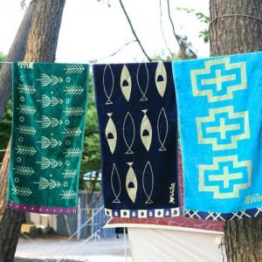

【상세/제작정보】 | -타올 파우치 포함 -가죽클립 포함x(클립 별도 문의) ※자수인쇄의 경우 난이도, 크기, 글자수 등에 따라 단가 변동 있을 수 있습니다.

【인쇄/포장옵션】 | 자수 / 타올 전용 파우치

【공급단가】 | 수량 | 100~ | 300~ | 500~ | 1,000~ | 3,000~
*VAT별도 | 01 핀란드 | 17,340원 | 16,700원 | 16,060원 | 15,420원 | 15,030원
 | 02 노르웨이 | 17,340원 | 16,700원 | 16,060원 | 15,420원 | 15,030원
 | 03 스웨덴 | 17,340원 | 16,700원 | 16,060원 | 15,420원 | 15,030원

【상품 URL】 | https://dev.easy1.co.kr:443/src/goods_detail.php?gdno=22951

